ver1
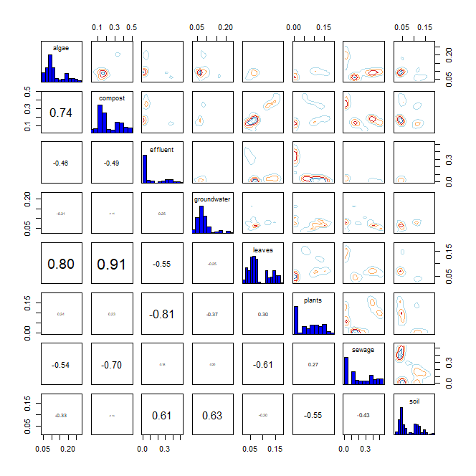
* R language MixSIAR package 기반 Bayesian Isotope Mixing Model 적합 결과
 |  |  |  |  |  |  |  |  | DIC | median of xi
1. 사용 데이터: 2024 환경기초조사사업 결과(BIX, FI) |  |  |  |  |  |  |  |  | 489.0137 | BIX | 1.1
2. 조사하천: 지석천 |  |  |  |  |  |  |  |  |  | FI | 0.6
3. 조사기간: 2024년 4~7월
4. 공변인: 월(month)
5. 설정 오염원: 낙엽(leaves), 수생식물(plants), 조류(algae), 퇴비(compost), 토양(soil), 유출수(effluent), 하수(sewage), 지하수(groundwater)

6. Model 적합 결과
1) isospace plot
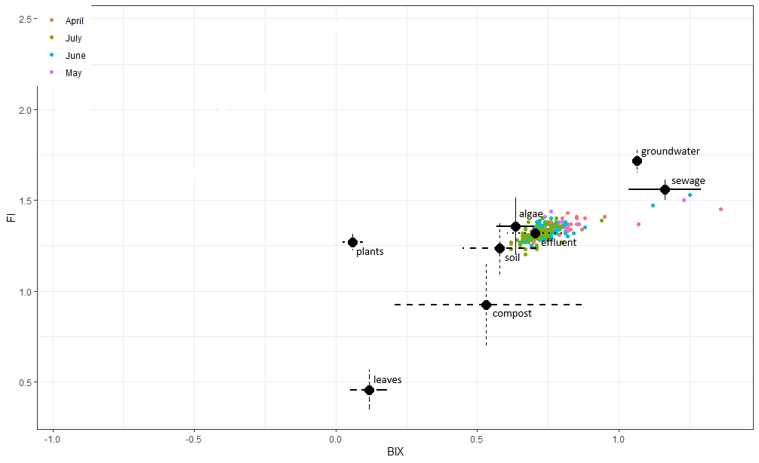

2) prior=1
`-> 조사 전 모든 오염원에 대한 사전 가능성(사전분포 모수)을 동일하게 설정
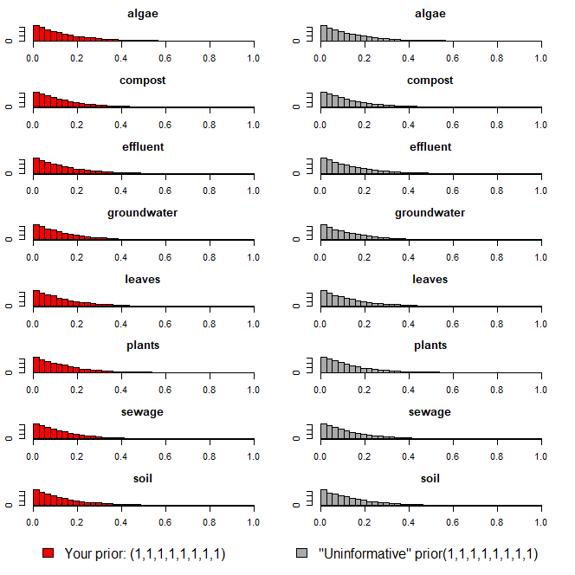

3) Model 실행 결과(오염원 기여율 추정 결과)
`-> 각 오염원 별 추정 기여율에 대한 신뢰구간 포함

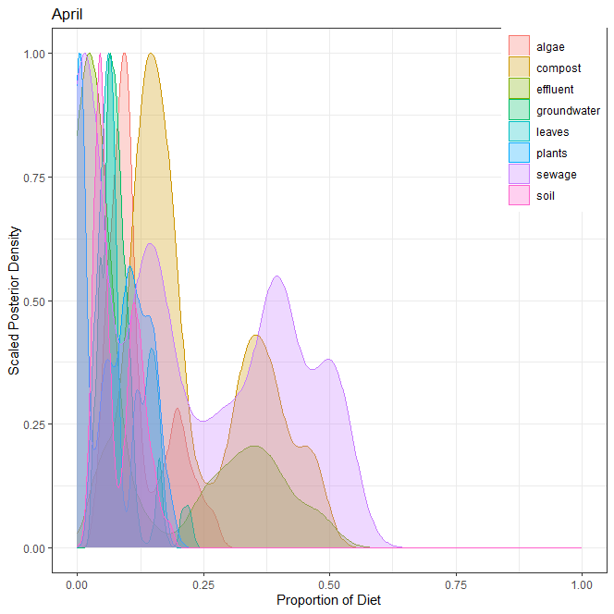
1] 4월
오염원 | 평균 | 표준편차 | 2.50% | 5% | 25% | 50% | 75% | 95% | 97.50%
낙엽(leaves) | 0.084 | 0.042 | 0.031 | 0.034 | 0.054 | 0.069 | 0.121 | 0.160 | 0.163
수생식물(plants) | 0.074 | 0.058 | 0.003 | 0.003 | 0.006 | 0.077 | 0.122 | 0.163 | 0.176
조류(algae) | 0.118 | 0.058 | 0.046 | 0.056 | 0.080 | 0.098 | 0.158 | 0.235 | 0.255
퇴비(compost) | 0.227 | 0.121 | 0.046 | 0.056 | 0.133 | 0.180 | 0.343 | 0.452 | 0.471
토양(soil) | 0.079 | 0.042 | 0.029 | 0.031 | 0.045 | 0.061 | 0.114 | 0.149 | 0.161
유출수(effluent) | 0.124 | 0.153 | 0.005 | 0.005 | 0.007 | 0.041 | 0.271 | 0.417 | 0.470
하수(sewage) | 0.212 | 0.180 | 0.005 | 0.005 | 0.024 | 0.158 | 0.394 | 0.511 | 0.523
지하수(groundwater) | 0.082 | 0.039 | 0.032 | 0.040 | 0.060 | 0.074 | 0.093 | 0.164 | 0.209
 | 1.000

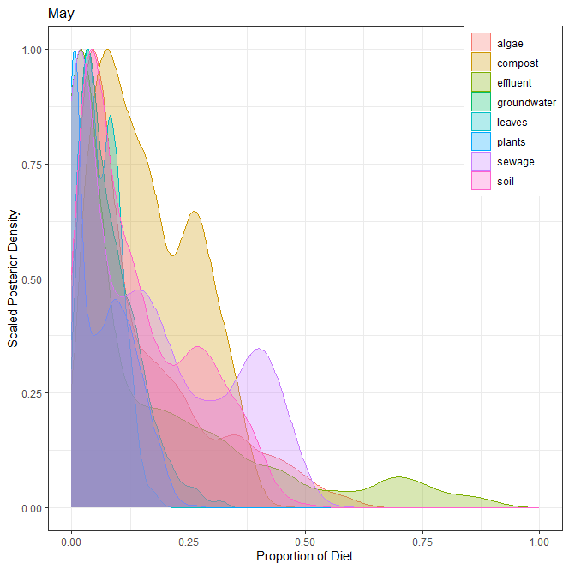
2] 5월
오염원 | 평균 | 표준편차 | 2.50% | 5% | 25% | 50% | 75% | 95% | 97.50%
낙엽(leaves) | 0.063 | 0.039 | 0.005 | 0.008 | 0.031 | 0.060 | 0.091 | 0.131 | 0.143
수생식물(plants) | 0.068 | 0.061 | 0.001 | 0.001 | 0.007 | 0.059 | 0.115 | 0.176 | 0.193
조류(algae) | 0.148 | 0.138 | 0.011 | 0.015 | 0.041 | 0.090 | 0.223 | 0.449 | 0.496
퇴비(compost) | 0.165 | 0.100 | 0.020 | 0.025 | 0.078 | 0.149 | 0.248 | 0.337 | 0.356
토양(soil) | 0.146 | 0.117 | 0.008 | 0.013 | 0.047 | 0.111 | 0.240 | 0.369 | 0.395
유출수(effluent) | 0.162 | 0.212 | 0.002 | 0.002 | 0.011 | 0.055 | 0.246 | 0.686 | 0.755
하수(sewage) | 0.166 | 0.153 | 0.002 | 0.003 | 0.019 | 0.129 | 0.289 | 0.441 | 0.465
지하수(groundwater) | 0.082 | 0.060 | 0.009 | 0.013 | 0.035 | 0.067 | 0.117 | 0.199 | 0.230
 | 1.000

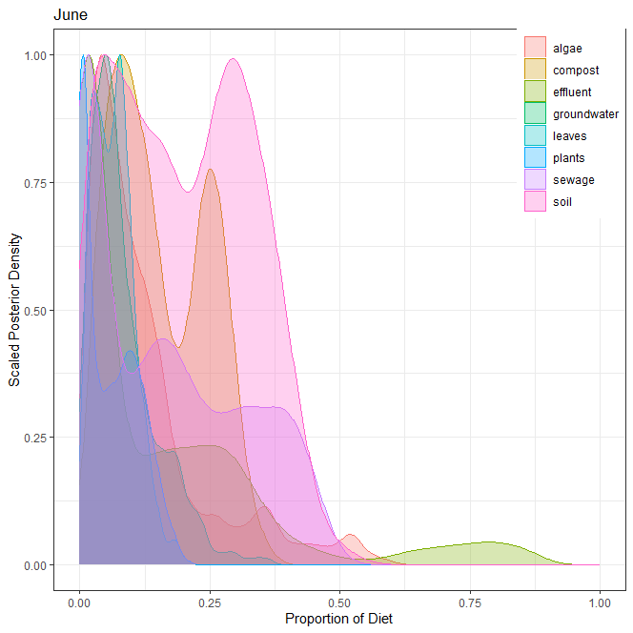
3] 6월
오염원 | 평균 | 표준편차 | 2.50% | 5% | 25% | 50% | 75% | 95% | 97.50%
낙엽(leaves) | 0.066 | 0.039 | 0.009 | 0.013 | 0.034 | 0.064 | 0.089 | 0.133 | 0.149
수생식물(plants) | 0.059 | 0.053 | 0.000 | 0.001 | 0.006 | 0.051 | 0.102 | 0.152 | 0.168
조류(algae) | 0.126 | 0.120 | 0.010 | 0.016 | 0.043 | 0.087 | 0.154 | 0.400 | 0.493
퇴비(compost) | 0.154 | 0.089 | 0.023 | 0.032 | 0.078 | 0.135 | 0.238 | 0.296 | 0.313
토양(soil) | 0.201 | 0.126 | 0.009 | 0.017 | 0.088 | 0.198 | 0.305 | 0.401 | 0.426
유출수(effluent) | 0.149 | 0.198 | 0.002 | 0.003 | 0.012 | 0.042 | 0.236 | 0.668 | 0.781
하수(sewage) | 0.162 | 0.145 | 0.002 | 0.003 | 0.018 | 0.139 | 0.282 | 0.422 | 0.446
지하수(groundwater) | 0.083 | 0.064 | 0.008 | 0.012 | 0.038 | 0.065 | 0.113 | 0.212 | 0.238
 | 1.000

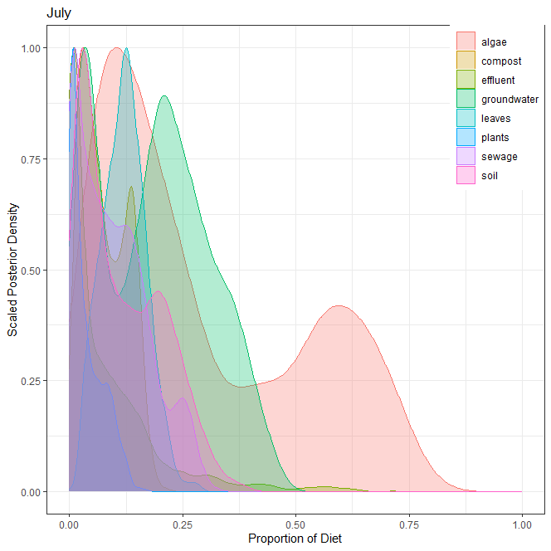
4] 7월
오염원 | 평균 | 표준편차 | 2.50% | 5% | 25% | 50% | 75% | 95% | 97.50%
낙엽(leaves) | 0.121 | 0.048 | 0.035 | 0.042 | 0.086 | 0.122 | 0.152 | 0.201 | 0.217
수생식물(plants) | 0.037 | 0.036 | 0.001 | 0.001 | 0.007 | 0.024 | 0.062 | 0.109 | 0.120
조류(algae) | 0.288 | 0.222 | 0.022 | 0.037 | 0.102 | 0.207 | 0.498 | 0.689 | 0.720
퇴비(compost) | 0.078 | 0.049 | 0.009 | 0.013 | 0.035 | 0.069 | 0.122 | 0.157 | 0.166
토양(soil) | 0.115 | 0.090 | 0.005 | 0.009 | 0.035 | 0.093 | 0.188 | 0.274 | 0.302
유출수(effluent) | 0.080 | 0.110 | 0.001 | 0.002 | 0.007 | 0.031 | 0.115 | 0.305 | 0.415
하수(sewage) | 0.094 | 0.077 | 0.001 | 0.002 | 0.024 | 0.083 | 0.144 | 0.248 | 0.264
지하수(groundwater) | 0.187 | 0.121 | 0.012 | 0.017 | 0.062 | 0.195 | 0.275 | 0.388 | 0.414
 | 1.000

5] 각 오염원 별 correlation

ver2
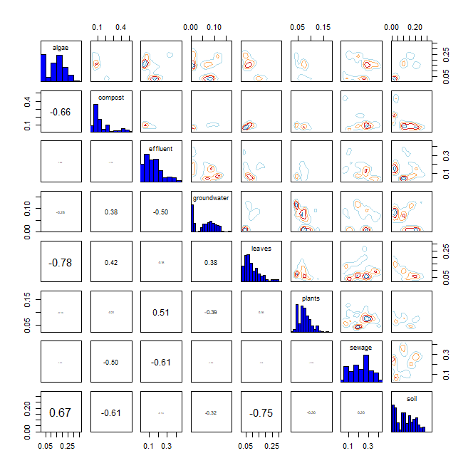
* R language MixSIAR package 기반 Bayesian Isotope Mixing Model 적합 결과
 |  |  |  |  |  |  |  |  | DIC | median of xi
1. 사용 데이터: 2024 환경기초조사사업 결과(BIX, FI) |  |  |  |  |  |  |  |  | 495.3065 | BIX | 0.5
2. 조사하천: 지석천 |  |  |  |  |  |  |  |  |  | FI | 1
3. 조사기간: 2024년 4~7월
4. 공변인: 강우기 여부(monsoon)
5. 설정 오염원: 낙엽(leaves), 수생식물(plants), 조류(algae), 퇴비(compost), 토양(soil), 유출수(effluent), 하수(sewage), 지하수(groundwater)

6. Model 적합 결과
1) isospace plot
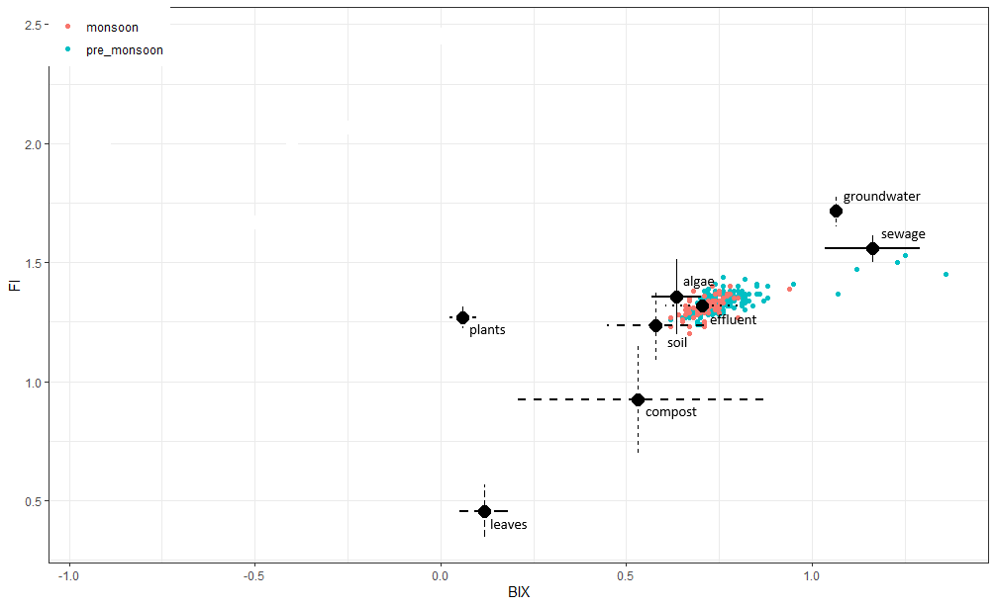

2) prior=1
`-> 조사 전 모든 오염원에 대한 사전 가능성(사전분포 모수)을 동일하게 설정
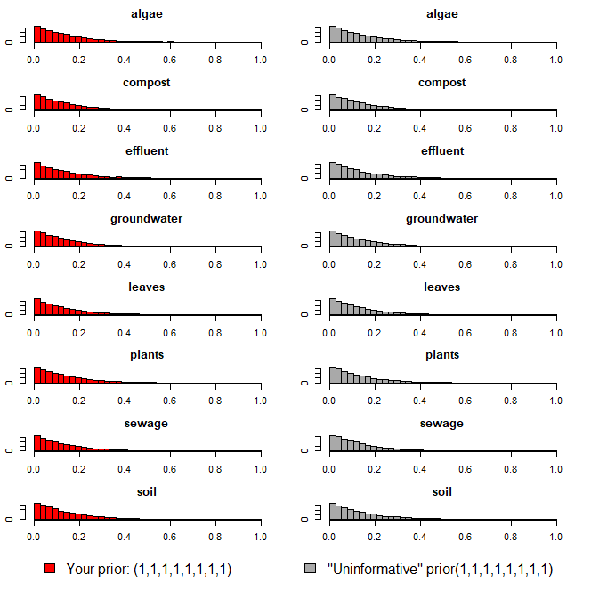

3) Model 실행 결과(오염원 기여율 추정 결과)
`-> 각 오염원 별 추정 기여율에 대한 신뢰구간 포함

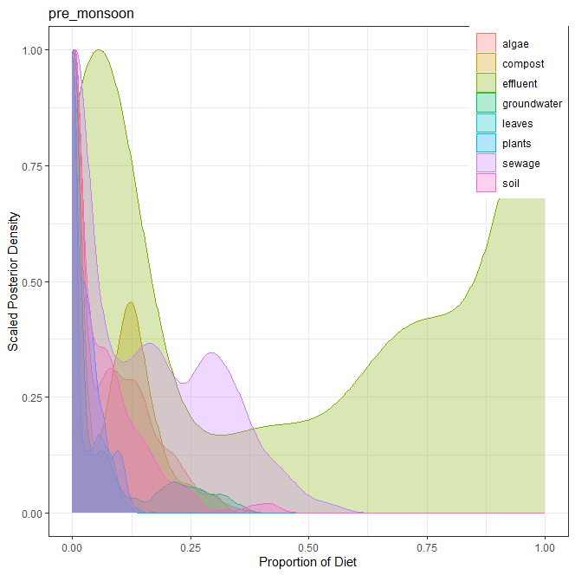
1] 강우기 전(pre_monsoon)
오염원 | 평균 | 표준편차 | 2.50% | 5% | 25% | 50% | 75% | 95% | 97.50%
낙엽(leaves) | 0.024 | 0.032 | 0.000 | 0.000 | 0.000 | 0.004 | 0.048 | 0.088 | 0.098
수생식물(plants) | 0.030 | 0.033 | 0.000 | 0.000 | 0.000 | 0.022 | 0.047 | 0.100 | 0.109
조류(algae) | 0.073 | 0.082 | 0.000 | 0.000 | 0.000 | 0.048 | 0.129 | 0.234 | 0.275
퇴비(compost) | 0.077 | 0.079 | 0.000 | 0.000 | 0.000 | 0.073 | 0.132 | 0.224 | 0.261
토양(soil) | 0.066 | 0.082 | 0.000 | 0.000 | 0.000 | 0.034 | 0.097 | 0.225 | 0.267
유출수(effluent) | 0.525 | 0.405 | 0.023 | 0.029 | 0.060 | 0.632 | 0.982 | 1.000 | 1.000
하수(sewage) | 0.143 | 0.143 | 0.000 | 0.000 | 0.000 | 0.111 | 0.269 | 0.399 | 0.444
지하수(groundwater) | 0.062 | 0.097 | 0.000 | 0.000 | 0.000 | 0.007 | 0.078 | 0.285 | 0.322
 | 1.000

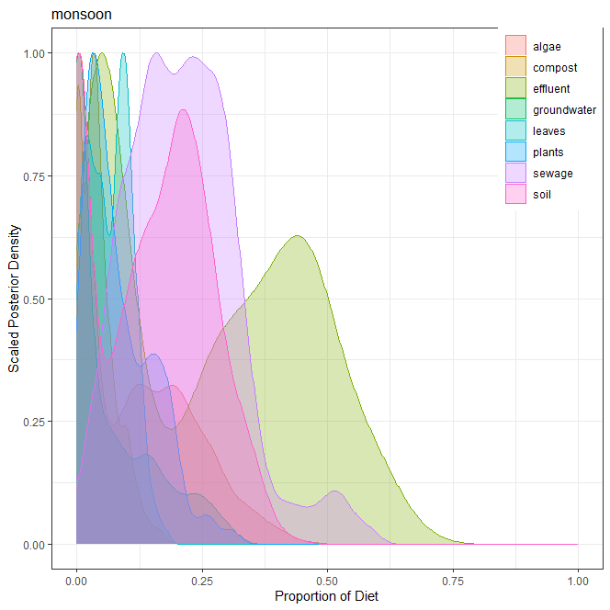
2] 강우기(monsoon)
오염원 | 평균 | 표준편차 | 2.50% | 5% | 25% | 50% | 75% | 95% | 97.50%
낙엽(leaves) | 0.066 | 0.041 | 0.002 | 0.004 | 0.030 | 0.068 | 0.098 | 0.131 | 0.142
수생식물(plants) | 0.086 | 0.067 | 0.005 | 0.008 | 0.032 | 0.067 | 0.134 | 0.204 | 0.252
조류(algae) | 0.106 | 0.111 | 0.000 | 0.000 | 0.000 | 0.081 | 0.192 | 0.312 | 0.352
퇴비(compost) | 0.042 | 0.036 | 0.000 | 0.000 | 0.014 | 0.035 | 0.060 | 0.114 | 0.131
토양(soil) | 0.153 | 0.109 | 0.000 | 0.000 | 0.046 | 0.164 | 0.235 | 0.328 | 0.349
유출수(effluent) | 0.267 | 0.194 | 0.015 | 0.021 | 0.062 | 0.282 | 0.437 | 0.570 | 0.609
하수(sewage) | 0.213 | 0.110 | 0.031 | 0.055 | 0.134 | 0.208 | 0.282 | 0.418 | 0.503
지하수(groundwater) | 0.067 | 0.085 | 0.000 | 0.000 | 0.001 | 0.022 | 0.121 | 0.249 | 0.276
 | 1.000

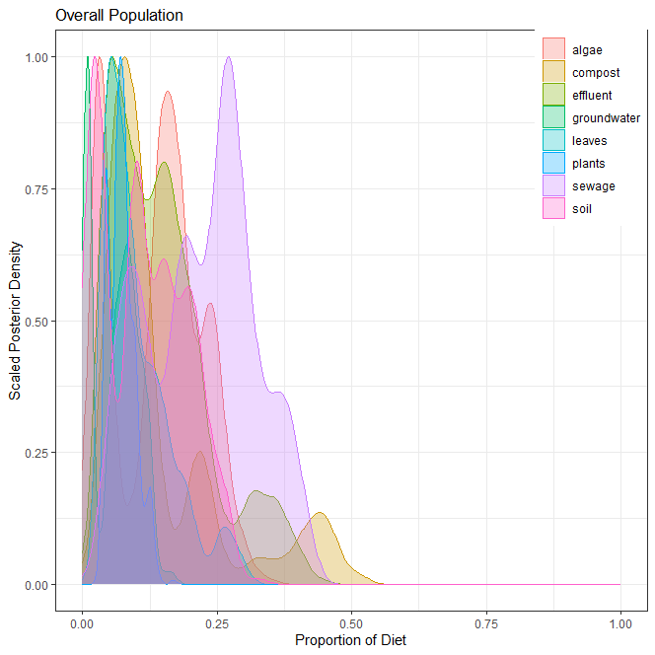
3] 전체(overall)
오염원 | 평균 | 표준편차 | 2.50% | 5% | 25% | 50% | 75% | 95% | 97.50%
낙엽(leaves) | 0.102 | 0.063 | 0.034 | 0.036 | 0.056 | 0.083 | 0.137 | 0.252 | 0.273
수생식물(plants) | 0.073 | 0.024 | 0.040 | 0.040 | 0.056 | 0.071 | 0.088 | 0.122 | 0.127
조류(algae) | 0.139 | 0.081 | 0.025 | 0.027 | 0.040 | 0.149 | 0.192 | 0.258 | 0.282
퇴비(compost) | 0.146 | 0.118 | 0.038 | 0.041 | 0.068 | 0.098 | 0.198 | 0.436 | 0.461
토양(soil) | 0.113 | 0.078 | 0.009 | 0.010 | 0.036 | 0.104 | 0.174 | 0.245 | 0.262
유출수(effluent) | 0.145 | 0.091 | 0.040 | 0.042 | 0.071 | 0.131 | 0.191 | 0.351 | 0.369
하수(sewage) | 0.222 | 0.099 | 0.051 | 0.063 | 0.134 | 0.236 | 0.286 | 0.380 | 0.399
지하수(groundwater) | 0.060 | 0.042 | 0.006 | 0.007 | 0.010 | 0.067 | 0.092 | 0.124 | 0.129
 | 1.000

4] 각 오염원 별 correlation

ver3
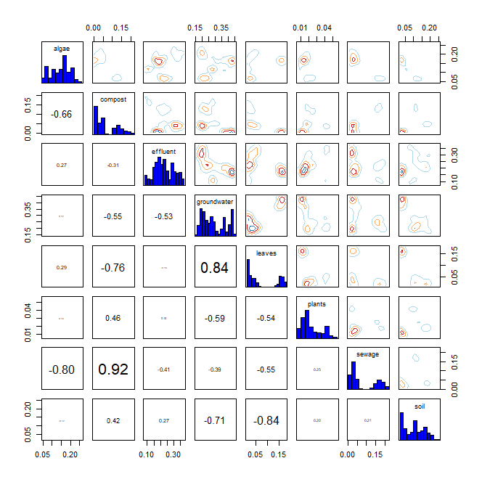
* R language MixSIAR package 기반 Bayesian Isotope Mixing Model 적합 결과
 |  |  |  |  |  |  |  |  | DIC | median of xi
1. 사용 데이터: 2024 환경기초조사사업 결과(BIX, FI) |  |  |  |  |  |  |  |  | 404.9828 | BIX | 0.8
2. 조사하천: 지석천 |  |  |  |  |  |  |  |  |  | FI | 0.6
3. 조사기간: 2024년 4~7월
4. 공변인: 지점 위치(stream)
5. 설정 오염원: 낙엽(leaves), 수생식물(plants), 조류(algae), 퇴비(compost), 토양(soil), 유출수(effluent), 하수(sewage), 지하수(groundwater)

6. Model 적합 결과
1) isospace plot
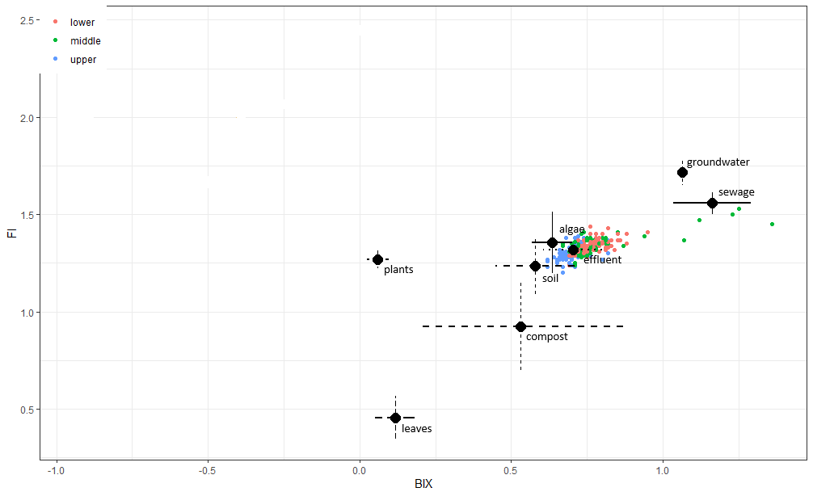

2) prior=1
`-> 조사 전 모든 오염원에 대한 사전 가능성(사전분포 모수)을 동일하게 설정
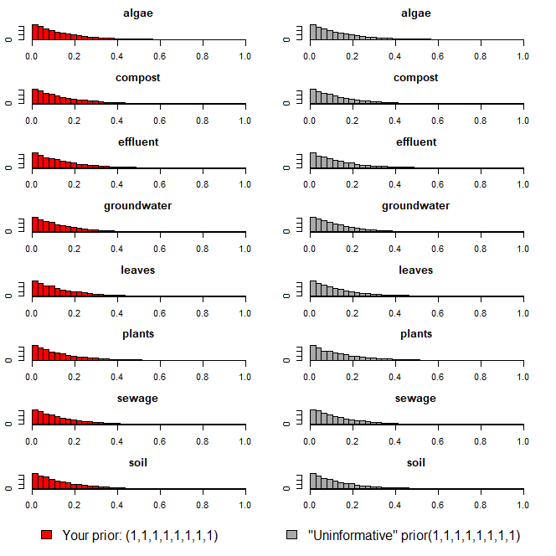

3) Model 실행 결과(오염원 기여율 추정 결과)
`-> 각 오염원 별 추정 기여율에 대한 신뢰구간 포함

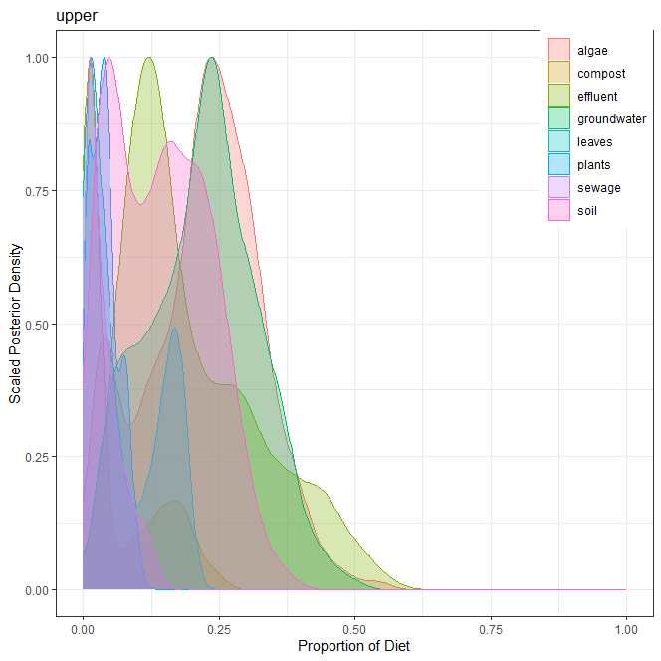
1] 상류(upper)
오염원 | 평균 | 표준편차 | 2.50% | 5% | 25% | 50% | 75% | 95% | 97.50%
낙엽(leaves) | 0.075 | 0.067 | 0.002 | 0.003 | 0.014 | 0.046 | 0.147 | 0.185 | 0.191
수생식물(plants) | 0.040 | 0.026 | 0.003 | 0.004 | 0.020 | 0.037 | 0.055 | 0.086 | 0.094
조류(algae) | 0.221 | 0.106 | 0.026 | 0.033 | 0.150 | 0.230 | 0.293 | 0.387 | 0.416
퇴비(compost) | 0.059 | 0.071 | 0.001 | 0.002 | 0.009 | 0.020 | 0.115 | 0.201 | 0.222
토양(soil) | 0.143 | 0.088 | 0.010 | 0.017 | 0.062 | 0.142 | 0.212 | 0.290 | 0.314
유출수(effluent) | 0.202 | 0.123 | 0.046 | 0.057 | 0.109 | 0.159 | 0.281 | 0.449 | 0.488
하수(sewage) | 0.040 | 0.034 | 0.003 | 0.005 | 0.013 | 0.029 | 0.057 | 0.113 | 0.125
지하수(groundwater) | 0.220 | 0.099 | 0.039 | 0.053 | 0.147 | 0.226 | 0.287 | 0.379 | 0.409
 | 1.000

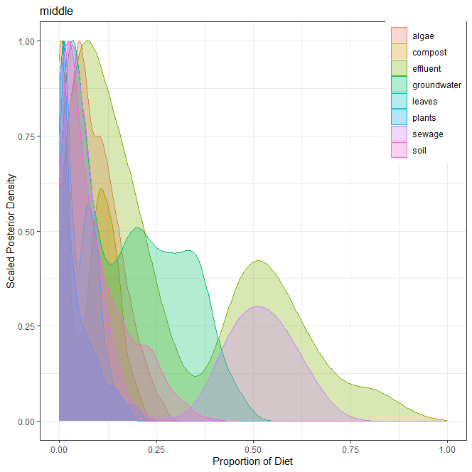
2] 중류(middle)
오염원 | 평균 | 표준편차 | 2.50% | 5% | 25% | 50% | 75% | 95% | 97.50%
낙엽(leaves) | 0.054 | 0.042 | 0.003 | 0.004 | 0.016 | 0.048 | 0.085 | 0.129 | 0.149
수생식물(plants) | 0.045 | 0.049 | 0.001 | 0.002 | 0.008 | 0.025 | 0.069 | 0.151 | 0.178
조류(algae) | 0.093 | 0.061 | 0.008 | 0.011 | 0.045 | 0.083 | 0.133 | 0.208 | 0.228
퇴비(compost) | 0.075 | 0.061 | 0.000 | 0.001 | 0.006 | 0.085 | 0.124 | 0.171 | 0.190
토양(soil) | 0.094 | 0.083 | 0.004 | 0.007 | 0.026 | 0.067 | 0.143 | 0.261 | 0.293
유출수(effluent) | 0.268 | 0.233 | 0.018 | 0.022 | 0.072 | 0.175 | 0.479 | 0.689 | 0.790
하수(sewage) | 0.197 | 0.236 | 0.002 | 0.004 | 0.014 | 0.047 | 0.463 | 0.607 | 0.639
지하수(groundwater) | 0.174 | 0.131 | 0.012 | 0.015 | 0.045 | 0.164 | 0.283 | 0.393 | 0.424
 | 1.000

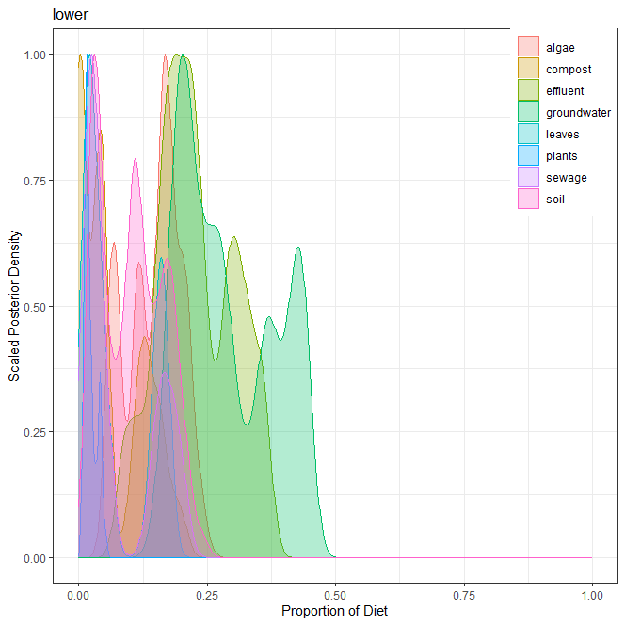
3] 하류(lower)
오염원 | 평균 | 표준편차 | 2.50% | 5% | 25% | 50% | 75% | 95% | 97.50%
낙엽(leaves) | 0.071 | 0.063 | 0.012 | 0.013 | 0.017 | 0.037 | 0.154 | 0.171 | 0.172
수생식물(plants) | 0.023 | 0.012 | 0.008 | 0.009 | 0.014 | 0.018 | 0.030 | 0.045 | 0.048
조류(algae) | 0.146 | 0.052 | 0.057 | 0.062 | 0.110 | 0.158 | 0.183 | 0.218 | 0.230
퇴비(compost) | 0.062 | 0.061 | 0.001 | 0.001 | 0.003 | 0.043 | 0.124 | 0.168 | 0.189
토양(soil) | 0.104 | 0.060 | 0.023 | 0.024 | 0.045 | 0.105 | 0.154 | 0.200 | 0.212
유출수(effluent) | 0.227 | 0.073 | 0.088 | 0.107 | 0.175 | 0.220 | 0.292 | 0.353 | 0.361
하수(sewage) | 0.077 | 0.069 | 0.009 | 0.016 | 0.022 | 0.038 | 0.157 | 0.194 | 0.204
지하수(groundwater) | 0.290 | 0.089 | 0.171 | 0.178 | 0.206 | 0.269 | 0.374 | 0.436 | 0.437
 | 1.000

4] 각 오염원 별 correlation

